예시
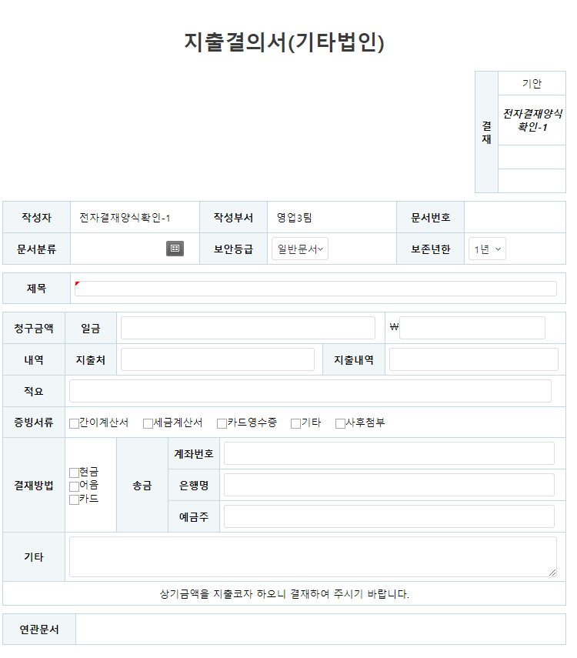
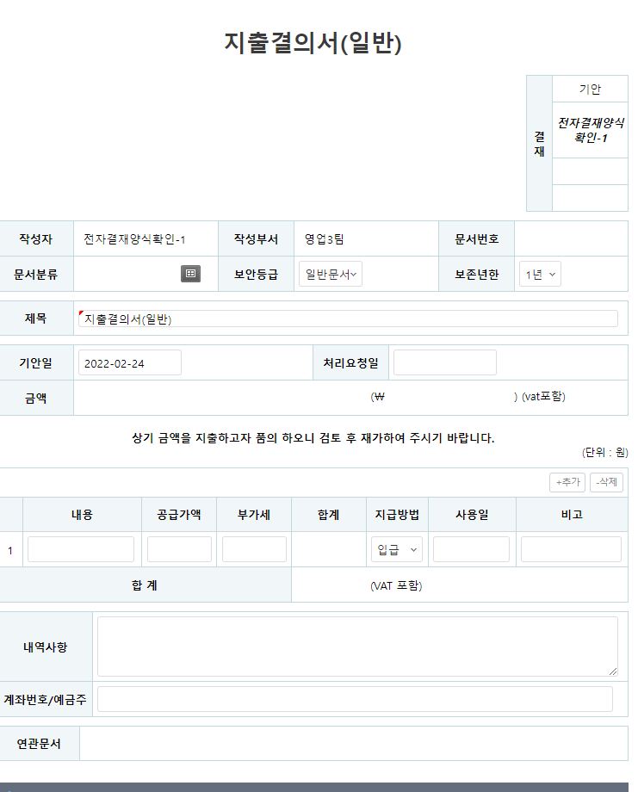
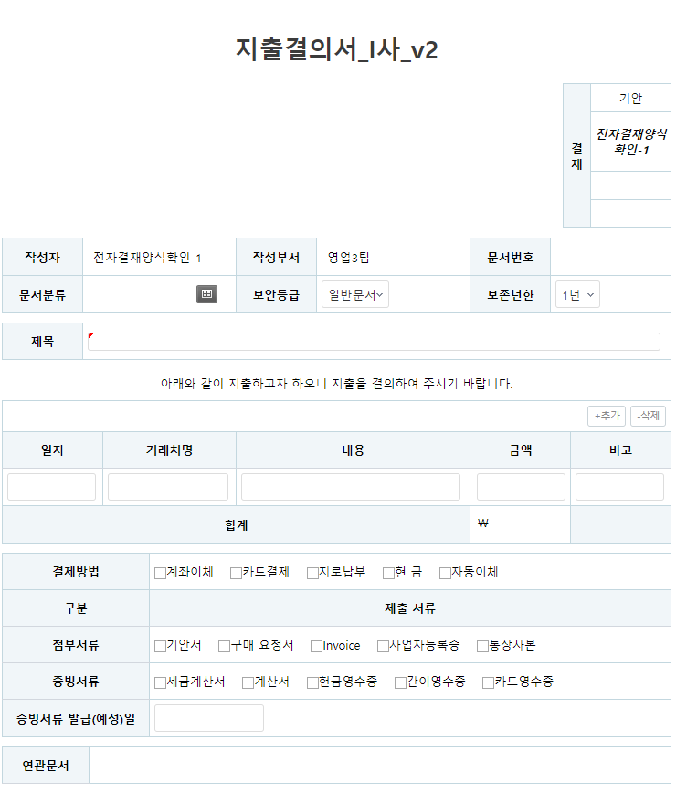
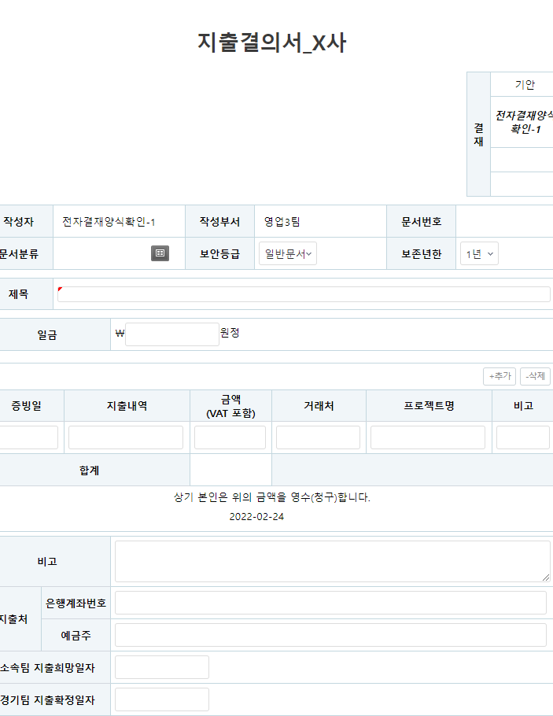
*참고
 | *싸이트링크
 | https://harang.covismart.com/

1. 출장정산서 예시 |  | 2. 법인카드 신청서 예시 | 3. 개인경비 지출 서식

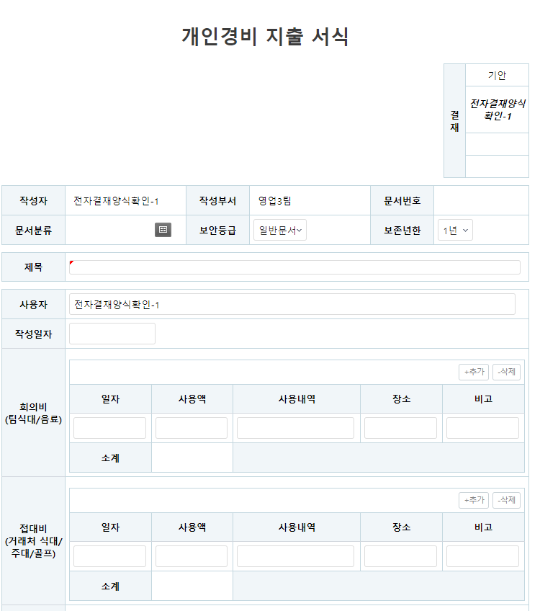
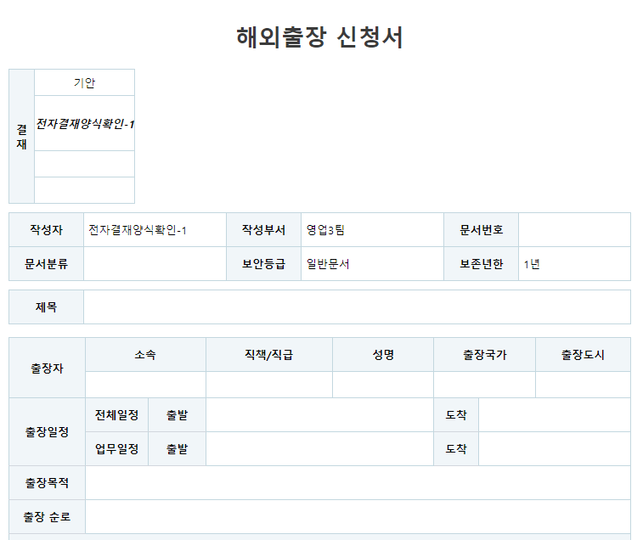
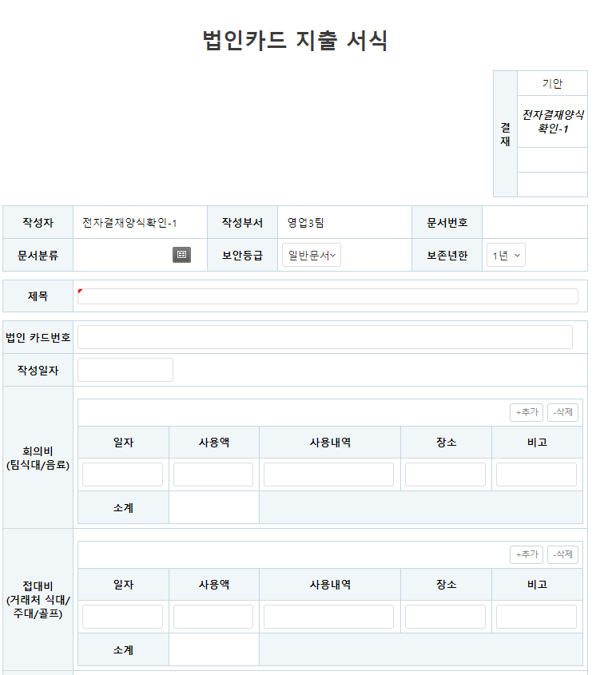

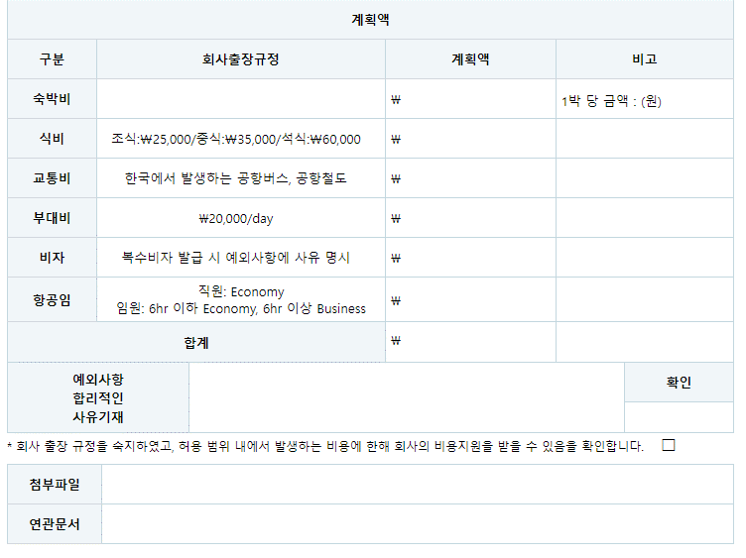

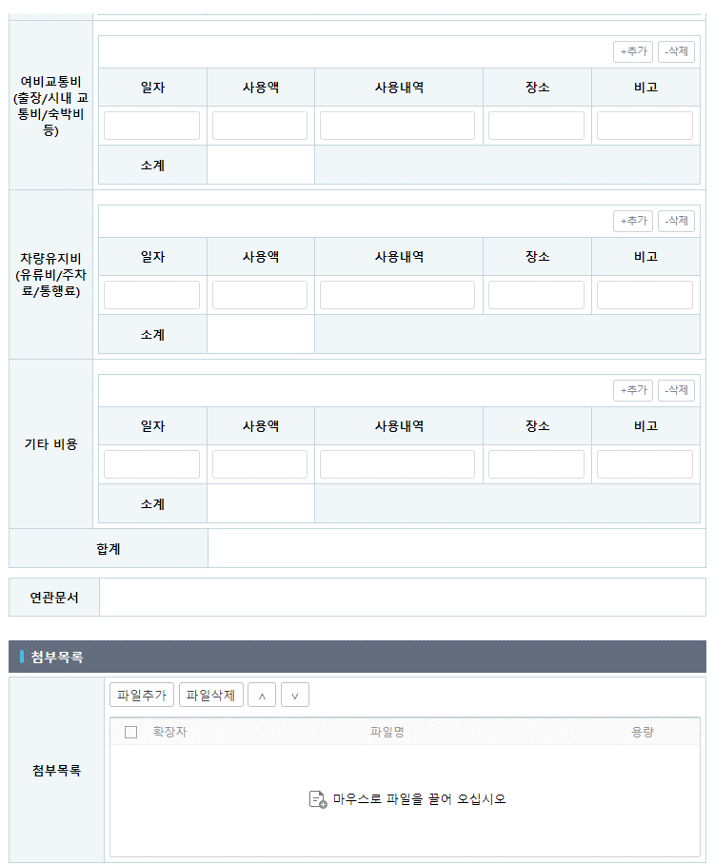
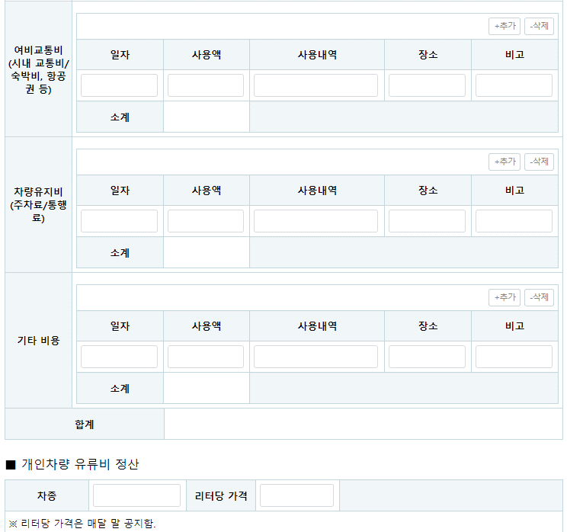

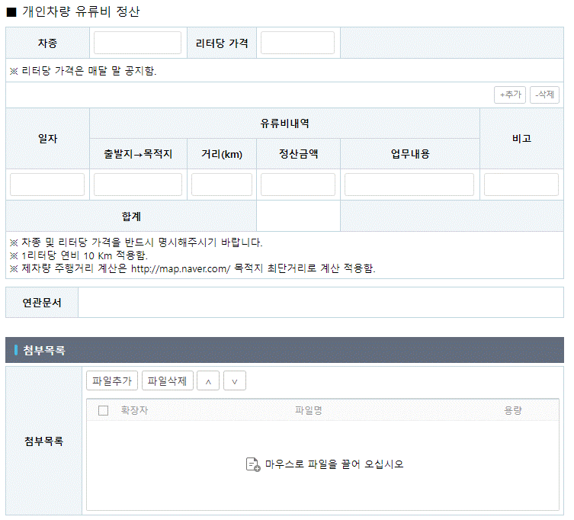

4. 지출결의서

지출결의
지출결의서(일반) |  |  |  |  |  |  |  |  | <고려사항>

 |  |  |  |  | 결재1 | 결재2 | 결재3 | 결재4 | *보존연한은 모두 영구로 진행
 |  |  |  |  | 일번이 | 이번이 | 삼번이 | 사번이 | *수행기간 및 거래처연락처를 제외하고는 모두 필수기재

 |  |  |  |  | 합의 : 합의자

작성자 |  |  | 작성부서 |  |  | 문서번호 |  |  | 작성자, 작성부서, 문서번호 자동기재
문서분류 |  |  | 보안등급 |  |  | 보존년한

과제분류 | 정부과제 |  | 과제상세 |  |  | 통화 | KRW
거래처명 | 땡땡바이오 |  | 거래처연락처 | 이름 |  | 비용성격 | 일반비용
 |  |  |  | 이메일 |  | 비용귀속 | 연구소
 |  |  |  | 연락처 |  | 수행기간 | 1월 |  |  | *참고자료
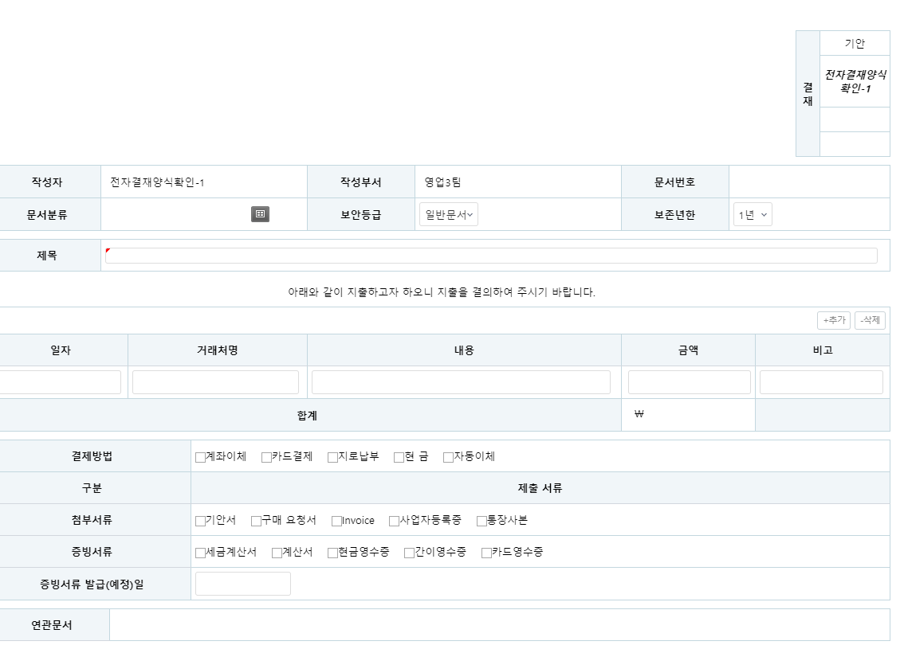
아래와 같이 지출하고자 하오니 지출을 결의하여 주시기 바랍니다.
제목

내용
구매항목이 있을 경우만 아래 기재 바랍니다.
no. | 항목 |  |  | 수량 | 단가 | 공급가액 | 부가세 | 비고
1 |  |  |  |  |  | 0 | 0 |  | 행추가 버든
2 |  |  |  |  |  | 0 | 0
부분 합계 |  |  |  |  |  | 0 | 0
총 합계 |  |  |  |  |  | 0

결제방법 | ㅁ 계좌이체 | ㅁ 자동이체 | ㅁ 지로납부 | ㅁ 법인카드결제 |  |  |  |  | 선택해야 넘어가도록 할것
입금성격 | ㅁ 사후지급 | ㅁ 선입금 후 계산서 발행 |  |  | 지출예정일 | 계산서 발행 익월말 |  |  | 선택해야 넘어가도록 할것
송금계좌 | 은행 |  | 계좌번호 |  | 예금주
구분 | 첨부서류
기본증빙서류 | ■ 세금계산서 | ■ 계산서 | ■ 현금영수증 | ■간이영수증 | ■ 카드영수증 |  |  |  | 선택해야하도록 할필요 없음
추가증빙서류 | ■ 계약서(날인) | ■ 거래명세서 | ■ invoice | ■ 청구서 | ■ 결과보고서 | ■ 기타 |  |  | 첨부필요한서류 리스트 보여주는 용도
최초거래서류 | ■ 사업자등록증 | ■ 통장사본

출장(여비)정산서
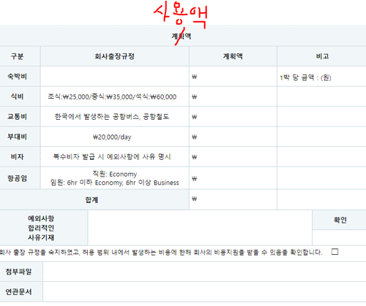
출장(여비)정산서 |  |  |  |  | <고려사항>

 | 결재1 | 결재2 | 결재3 | 결재4 | *보존연한은 모두 영구로 진행
 | 일번이 | 이번이 | 삼번이 | 사번이

 | 합의 : 합의자

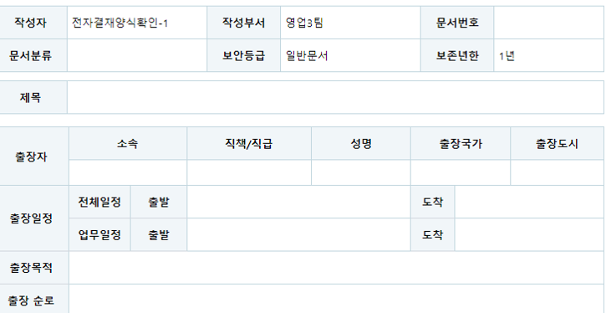
 |  |  |  |  | *코비전 해외출장신청서 양식 참고

